关系图
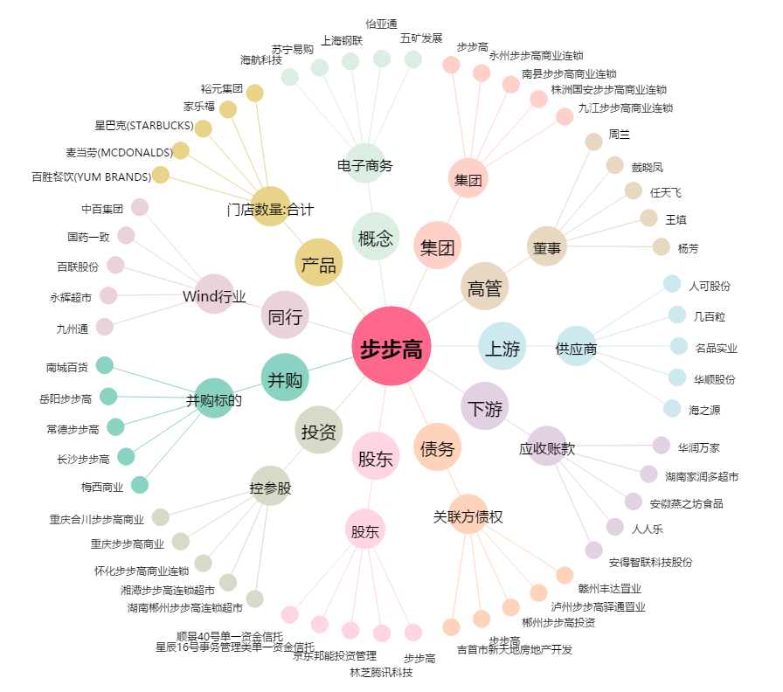
步步高[002251.SZ] - 关系概览图

